変更依頼シート
無線LAN機能を利用する場合は、
BBパック Next 『乗換限定モデル』 から 『スタンダードプラン』 への契約変更が必要となります。
乗換限定モデル
 |  |  |  | はじめにお読みください ・変更したい項目のみ 入力してください。入力セルは黄色 で表示されます。 ・空白項目は、現在の設定値が維持されます ・「*」の項目は、必ず入力(選択)してください。 ・入力に際して【見本】シート を参考にして下さい。
NETBegin BBパック Next スタンダードモデル 専用 設定変更依頼シートv1.6

■お客様情報
*契約情報 | お客様名
 | 契約ID(10桁)
*対象機器 | Distribution ID (下8桁)
設定反映希望日時 (※未記入の場合最短) |  |  | (最短) |  | ※ 2021/04/12 0:00 ~ 2021/05/30 23:50 までの日時が指定できます

■基本設定
ﾌﾟﾛﾊﾞｲﾀﾞ情報 の設定 | 契約先 プロバイダ情報 |  | 変更内容 |  |  | ⇒
 |  |  | 契約変更確認 |  |  |  |  | 回答
 |  |  | ユーザーID
 |  |  | 接続パスワード
 | DNS |  | 取得方法
 |  |  | プライマリ
 |  |  | セカンダリ
LAN設定 |  |  | デフォルト ゲートウェイ | IPアドレス |  |  | サブネットマスク
 |  |  | DHCP | 機能ON･OFF
 |  |  |  | 割当範囲(開始)
 |  |  |  | 割当個数 |  |  |  | 個
 |  |  |  | 配布DNS サーバー | プライマリ
 |  |  |  |  | セカンダリ
UPnP |  |  |  | 機能ON･OFF
ポートフォワーディング | 機能ON･OFF
 | 詳細設定 | 追加/削除 | 名前 | プロトコル | WAN側ポート番号 | LAN側IPアドレス |  |  | LAN側ポート番号

■無線設定
2.4 GHz | 機能ON・OFF
 | SSID
 | セキュリティモード
 | WPAパスフレーズ
 | WEPキー
5 GHz | 機能ON・OFF
 | 動作モード
 | チャネル
 | SSID
 | セキュリティモード
 | WPAパスフレーズ
 | WEPキー

■VPNリモートアクセス
VPN払出アドレス変更 |  |  |  |  | から 10個 のIPアドレスをリモートアクセスで利用します。※競合にご注意ください
パスワード 変更 | アカウント |  | ▽新しいパスワードを入力してください。 |  | (注意) 契約のないアカウントのパスワードは変更できません。 文字数制限：8～64文字 利用不可記号：[空白]["][,][\] また、先頭に「@」があるとパスワードとして認識されません。
 | user01
 | user02
 | user03
 | user04
 | user05
 | user06
 | user07
 | user08
 | user09
 | user10

【見本】
無線LAN機能を利用する場合は、
BBパック Next 『乗換限定モデル』 から 『スタンダードプラン』 への契約変更が必要となります。
乗換限定モデル
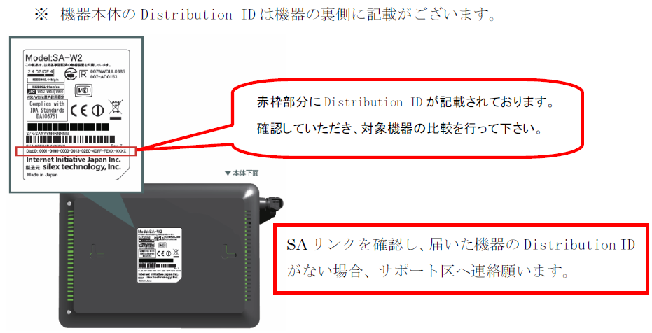
NETBegin BBパック Next スタンダードモデル 専用 設定変更依頼シートv1.6【見本】

■お客様情報
*契約情報 | お客様名 |  | ○○株式会社
 | 契約ID(10桁) |  | 0001234567
*対象機器 | Distribution ID (下8桁) |  | AB12-CD34
設定反映希望日時 (※未記入の場合最短) |  |  |  |  |  | ※ 2021/04/10 15:51 以降の日時が指定できます

■基本設定
ﾌﾟﾛﾊﾞｲﾀﾞ情報 の設定 | 契約先 プロバイダ情報 |  | 変更内容 | リコープロバイダー(IPv4) |  | ⇒ | 他社プロバイダー
 |  |  | 契約変更確認 | 上記内容は、契約変更が必要となります。 契約変更はお済みですか？ |  |  |  | 回答 | はい
 |  |  | ユーザーID | abc@example
 |  |  | 接続パスワード | Abc123456
 | DNS |  | 取得方法 | 手動取得
 |  |  | プライマリ | 8.8.8.8
 |  |  | セカンダリ | 4.4.4.4
LAN設定 |  |  | デフォルト ゲートウェイ | IPアドレス | 192.168.100.1 |  | サブネットマスク | 255.255.255.0(24ビット)
 |  |  | DHCP | 機能ON･OFF | ON
 |  |  |  | 割当範囲(開始) | 192.168.100.2
 |  |  |  | 割当個数 | 190 |  |  | 個
 |  |  |  | 配布DNSサーバー | プライマリ | 192.168.100.1
 |  |  |  |  | セカンダリ | 削除
UPnP |  |  |  | 機能ON･OFF | ON
ポートフォワーディング | 機能ON･OFF |  |  | ON
 | 詳細設定 | 追加/削除 | 名前 | プロトコル | WAN側ポート番号 | LAN側IPアドレス |  |  | LAN側ポート番号
 |  | 削除 | Webカメラ | tcp | 80 | 192.168.100.50 |  |  | 80
 |  | 追加 | サーバー | tcpudp | 8080 | 192.168.100.150 |  |  | 8080
 |  | 追加 | 録画NAS | tcp | 1000-1005 | 192.168.100.200 |  |  | 1000-1005
 |  | 追加 | 警備システム | tcp | 80 | 192.168.100.220 |  |  | 80
■全てのモデルにおいて下記ポートは指定できません
TCP ポート22番（SSH）
TCP/UDP ポート53番（DNS）
TCP/UDP ポート123番（NTP）
TCP ポート443番
TCP ポート10443番
UDP ポート49152～65535番
■拠点間VPN及びVPNﾘﾓｰﾄｱｸｾｽ利用時、下記ポートは指定できません
TCP/UDP ポート500番
TCP/UDP ポート4500番
■その他
・LAN側IPアドレスの範囲指定はできません。
・プロトコル「gre」は1つのIPアドレスにのみ設定できます。(複数設定不可)

■無線設定
2.4 GHz | 機能ON・OFF |  |  | ON
 | SSID |  |  | BBNext_2.4G
 | セキュリティモード |  |  | wpa-psk-aes
 | WPAパスフレーズ |  |  | 0123456789
 | WEPキー
5 GHz | 機能ON・OFF |  |  | ON
 | 動作モード |  |  | 11ac 40MHz
 | チャネル |  |  | indoor (W52 + W53)
 | SSID |  |  | BBNext_5G
 | セキュリティモード |  |  | wpa-psk-aes
 | WPAパスフレーズ |  |  | 0123456789
 | WEPキー

■VPNリモートアクセス
VPN払出アドレス変更 |  |  | 192.168.100.202 |  | から 10個 のIPアドレスをリモートアクセスで利用します。※競合にご注意ください
パスワード 変更 | アカウント |  | ▽新しいパスワードを入力してください。 |  | (注意) 契約のないアカウントのパスワードは変更できません。 文字数制限：8～64文字 利用不可記号：[空白]["][,][\] また、先頭に「@」があるとパスワードとして認識されません。
 | user01
 | user02 |  | Password#123
 | user03
 | user04
 | user05 |  | 12345!pass
 | user06
 | user07
 | user08
 | user09
 | user10

